korelasi diri
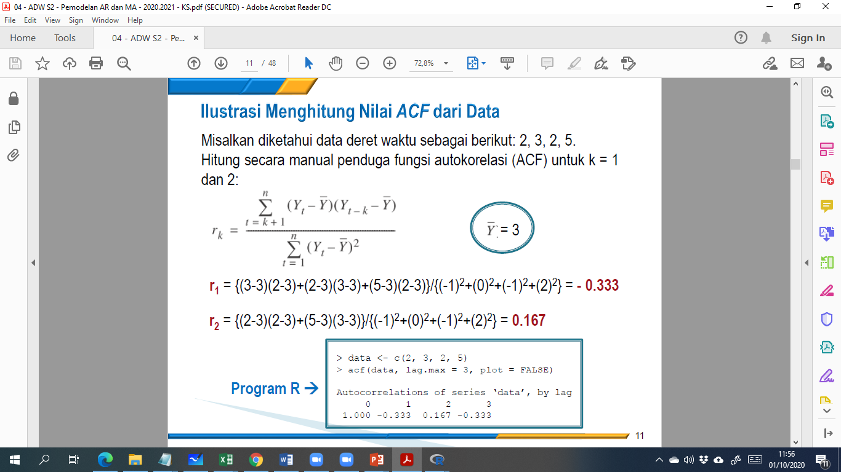
 | y(t) | y(t)-ybar | (y(t)-ybar)^2 | r1 |  | r2 |  | r3
1 | 3 | -12.666666667 | 160.44444444
2 | 4 | -11.666666667 | 136.11111111 | -12.666666667 | 147.77777778
3 | 7 | -8.6666666667 | 75.111111111 | -11.666666667 | 101.11111111 | -12.666666667 | 109.77777778
4 | 16 | 0.33333333333 | 0.11111111111 | -8.6666666667 | -2.8888888889 | -11.666666667 | -3.8888888889 | -12.666666667 | -4.2222222222
5 | 26 | 10.333333333 | 106.77777778 | 0.33333333333 | 3.4444444444 | -8.6666666667 | -89.555555556 | -11.666666667 | -120.55555556
6 | 38 | 22.333333333 | 498.77777778 | 10.333333333 | 230.77777778 | 0.33333333333 | 7.4444444444 | -8.6666666667 | -193.55555556
y_bar | 15.666666667 |  | 977.33333333 |  | 480.22222222 |  | 23.777777778 |  | -318.33333333
 |  |  | penyebut

 | r1 | 0.49135970896
 | r2 | 0.024329240564
 | r3 | -0.32571623465

